caracteristicas
DATOS CONTACTO | MARCOS LOPEZ
COMUNIDAD | CALLE SANTIAGO 17
DIRECCION

 | PORTAL
SUELO | MARMOL BCO
REVESTIMIENTOS | LOSA 1/2 ALTIURA
ASCENSORES | 1
ESPEJOS Y CRISTALES | NO
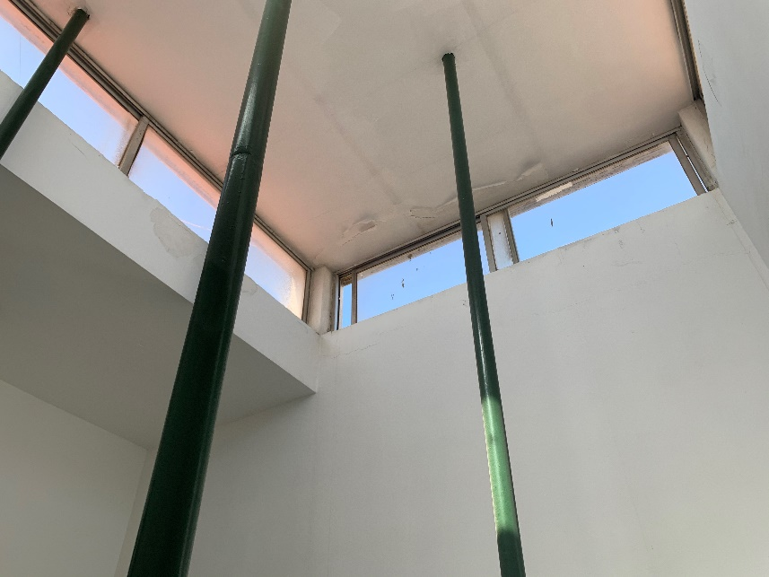
PUERTA | ACERO INOX PEQUEÑA , TRANSPARENTE
ELEM. DECORATIVOS
SOPORTAL | UN POYETE CON CESPED ARTIFICIAL PEQUEÑO
OTROS

 | RELLANOS / PASILLOS
PLANTAS | 3 PLANTAS + SUBIDA TERRADO
SUELOS | MARMOL BLANCO
TAMAÑO | PEQUEÑAS
ELE.TECNICOS | NO
PTAS CORTAFUEGOS | NO
VENTANAS | SOLO EN RELLANO DE TERRADO CON VENTANAS DE DIFICIL ACCESO ( PERTIGA Y ESCALERAS )
REVEST. ASCENSORES | no
OTROS | no
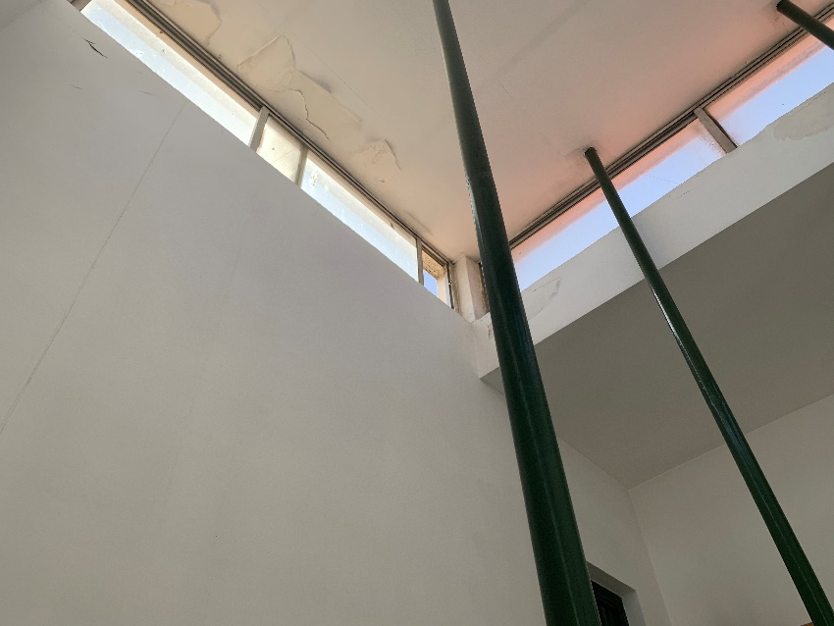
 | ESCALERAS
SUELOS | MARMOL BCO
BARANDAS | METAL REDONDA
VENTANAS
OTROS

 | ACCESOS GARAJE
SUELOS
RELLANOS
PUERTAS
PLANTAS
OTROS
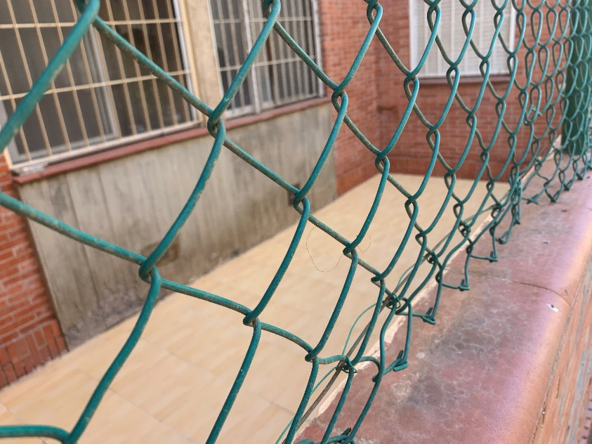
 | GARAJE
PLANTAS
PLAZAS
ESTADO SUELO
TUBOS
REJILLA VENTILACION
PUERTA DE ACCESO A VEHICULOS
RAMPAS
REJILLA DESAGUE
OTROS

 | ZONAS COMUNES
TAMAÑO | PEQUEÑO PATIO EN LATERAL DE EDIFICIO EXTERIOR
SUELO | GRES CREMA
ELEM. MOBILIARIO
PUERTAS
